1GD-FR-0020
 |  |  |  |  |  |  | PROCESO DE GESTIÓN DOCUMENTAL |  |  |  |  |  |  |  |  | POLICÍA NACIONAL
Código:1GD-FR-0020
Fecha: 04/07/2018 |  |  |  |  |  |  | DIAGNÓSTICO INTEGRAL PARA LOS ARCHIVOS DE LA POLICÍA NACIONAL
Versión: 0

CIUDAD: Bogotá |  |  |  |  |  |  |  |  |  | FECHA ELABORACIÓN DEL DIAGNÓSTICO |  |  |  |  |  |  | 9 |  | 2 |  |  | 2021
RESPONSABLE DEL DILIGENCIAMIENTO: Omar Eduardo Sánchez Baracaldo
A. IDENTIFICACIÓN
CÓDIGO Y NOMBRE DE LA UNIDAD: 4 - Direccion Nacional de Escuelas
FECHA DE CREACIÓN DE LA UNIDAD: 23 de noviembre 2006 |  |  |  |  |  |  |  |  |  | ACTO ADMINISTRATIVO DE CREACIÓN DE LA UNIDAD: Decreto 4222 de 24 de noviembre de 2006
DIRECCIÓN DE LA UNIDAD: Transversal 33 No. 47A 35 sur barrio fatima |  |  |  |  |  |  |  |  |  | ACTO ADMINISTRATIVO VIGENTE DE LA UNIDAD: Resolucion 03856 de 07 de diciembre del 2009
CORREO ELECTRÓNICO DE LA UNIDAD: dinae.jefat@policia.gov.co |  |  |  |  |  |  |  |  |  | TELÉFONO: 5159650 |  |  |  |  |  |  |  | IP: 9183
A.1 DIRECTOR, COMANDANTE O JEFE DE LA UNIDAD:
NOMBRE: |  |  | Yackeline Navarro Ordoñez
GRADO: |  |  | Brigadier General
CARGO: |  |  | Director Nacional de Escuelas
TIEMPO EN EL CARGO: |  |  | 1 mes 10 dias
A.2 ADMINISTRACIÓN DEL ARCHIVO
Jefe Grupo de Gestión Documental
NOMBRES Y APELLIDOS: Omar Eduardo Sánchez Baracaldo |  |  |  |  |  |  |  |  |  | CAPACITACIÓN O CURSOS EN GESTIÓN DOCUMENTAL Y ARCHIVÍSTICA
GRADO: Intendente |  |  |  |  |  |  |  |  |  | 1 | Tecnólogo en Gestión Documental
CARGO: Jefe de Gestión Documental Dirección Nacional de Escuelas |  |  |  |  |  |  |  |  |  | 2 | Técnico en Asistencia y Organización de Archivos
TIEMPO EN EL PROCESO DE GESTIÓN DOCUMENTAL (Años, Meses, Días): 1 año, 04 Meses, 05 Días |  |  |  |  |  |  |  |  |  | 3 | Diplomado en Gestión Documental
TIEMPO EN LA INSTITUCIÓN (Años, Meses, Días): 16 Años, 3 Meses, 29 Días |  |  |  |  |  |  |  |  |  | 4 | Diplomado en Administración de bilibotecas
CORREO INSTITUCIONAL: omar.sanchez@correo.policia.gov.co |  |  |  |  |  |  |  |  |  | 5 | Seminario Memoria Histórica Institucional
No. CELULAR: 3133764403 |  |  |  |  |  |  |  |  |  | 6
No IP DE LA OFICINA Y/O GRUPO: 30132 |  |  |  |  |  |  |  |  |  | 7
CONDICIÓN MÉDICO LABORAL: No apto con reubicación laboral |  |  |  |  |  |  |  |  |  | 8
Funciones del Jefe Grupo de Gestión Documental
1 | Proyectar las modificaciones o actualizaciones de las tablas de retención documental cuando se requiera, para el trámite respectivo ante el comité de archivo de la unidad
2 | Supervisar el trámite en las ventanillas únicas de la documentación oficial a través de mecanismos para que se garantice el manejo expedito y controlado de la correspondencia aplicativo GECOP.
3 | Verificar el cumplimiento a los lineamientos del proceso de gestión documental, respecto al control de registros para que se ejecuten las directrices y regulaciones de los entes competentes
4 | Supervisar la ejecución del procedimiento archivo central con el fin de garantizar la disponibilidad e integridad de los activos de información para la consulta.
5 | Proyectar las modificaciones o actualizaciones de las tablas de retención documental cuando se requiera, para el trámite respectivo ante el comité de archivo de la unidad.
6 | Brindar la información que corresponda de acuerdo a la naturaleza del cargo, a quien la requiera, siguiendo los lineamientos de la normativa establecida. Implementar el sistema de gestión integral de acuerdo con los lineamientos institucionales, efectuando mejora continua en los procesos que lo requieran. Realizar las actividades establecidas en la gestión documental, aplicando la normativa vigente. Realizar las actividades establecidas para la implementación del sistema de gestión ambiental en la Policía Nacional. Guardar la reserva y confidencialidad de los documentos e información que sea de su conocimiento dentro del cumplimiento de sus funciones. Dar buen uso a los elementos asignados bajo su responsabilidad, con el fin de mantenerlos disponibles para el servicio. Las demás que le sean asignadas de acuerdo con la ley, los reglamentos o la naturaleza de su cargo.
7 | Realizar una adecuada organización de los archivos Central y de Gestión que permitan atender de manera oportuna los requerimientos de las entidades y de los ciudadanos
Responsable Archivo Central
NOMBRES Y APELLIDOS: Claudia Patricia Bonilla Correa |  |  |  |  |  |  |  |  |  | CAPACITACIÓN O CURSOS EN GESTIÓN DOCUMENTAL Y ARCHIVÍSTICA
GRADO: Patrullero |  |  |  |  |  |  |  |  |  | 1 | Curso Básico en Gestión Documental
CARGO: Auxiliar de Archivo |  |  |  |  |  |  |  |  |  | 2 | Seminario Memoria Histórica Institucional
TIEMPO EN EL PROCESO DE GESTIÓN DOCUMENTAL (Años, Meses, Días): 10 Meses, 25 Días |  |  |  |  |  |  |  |  |  | 3
TIEMPO EN LA INSTITUCIÓN (Años, Meses, Días): 15 Años, 5 Meses, 10 Días |  |  |  |  |  |  |  |  |  | 4
CORREO INSTITUCIONAL: claudia.bonilla@correo.policia.gov.co |  |  |  |  |  |  |  |  |  | 5
No. CELULAR: 3124323935 |  |  |  |  |  |  |  |  |  | 6
No IP DE LA OFICINA Y/O GRUPO: 30132 |  |  |  |  |  |  |  |  |  | 7
CONDICIÓN MÉDICO LABORAL: Apto |  |  |  |  |  |  |  |  |  | 8
Funciones del Responsable Archivo Central
1 | Responder por la adecuación y organización del archivo de la unidad, siguiendo los parámetros institucionales para su conformación.
2 | Suministrar información confiable y oportuna a los usuarios frente al acervo documental del archivo de la unidad.
3 | Aplicar, implementar y solicitar modificaciones a las tablas de retención documental en las dependencias que conforman la unidad.
4 | Aplicar las tablas de retención documental de la unidad, de acuerdo a lo establecido en el proceso de gestión documental
5 | Preparar las hojas de control y rótulos de identificación del contenido de las carpetas
6 | Elaborar informes periódicos de las actividades realizadas, que permitan determinar la productividad en su labor.
7 | Cumplir con las normas y procedimientos en materia de seguridad integral y conservación documental, establecidos por la institución.
TALENTO HUMANO
GRADO | APELLIDOS Y NOMBRES |  |  |  |  | CÉDULA | CARGO ACTUAL | No. De Celular | TIEMPO DE SERVICIO EN LA UNIDAD |  |  | TIEMPO EN EL PROCESO DE GESTIÓN DOCUMENTAL |  |  | NIVEL ACADÉMICO |  |  |  |  | CONDICIÓN MÉDICO LABORAL
 |  |  |  |  |  |  |  |  | Años | Meses | Días | Años | Meses | Días
IT. | Sánchez Baracaldo Omar Eduardo |  |  |  |  | 80132096 | Jefe Gestión Documental | 3133764403 | 1 | 9 | 10 | 0 | 6 | 20 | Tecnólogo |  |  |  |  | No apto con reubicación laboral
PT. | Bonilla Correa Claudia Patricia |  |  |  |  | 52734869 | Auxiliar de Archivo | 3124323935 | 3 | 5 | 10 | 0 | 10 | 25 | Tecnólogo |  |  |  |  | Apto
PT. | Ahumada Duarte Yudy Liliana |  |  |  |  | 53135275 | Auxiliar de Archivo | 3102667381 | 13 | 10 | 0 | 6 | 11 | 15 | Tecnólogo |  |  |  |  | Apto
...
B1. DATOS GENERALES Y UBICACIÓN DEL DEPÓSITO DE ARCHIVO
Cuenta con extintores CO2 (cuantos): |  |  |  |  |  |  |  | 0 | Termohigrómetros |  |  |  |  | 0 | Puestos de Trabajo |  |  |  |  |  |  | 5
Cuenta con extintores Multipropósito(cuantos): |  |  |  |  |  |  |  | 3 | Equipos de Computo |  |  |  |  | 5 | Teléfonos |  |  |  |  |  |  | 2
Cuenta con extractores de aire (cuantos): |  |  |  |  |  |  |  | 1 | Escáneres |  |  |  |  | 2 | Unidades de Conservación (Cajas) |  |  |  |  |  |  | 1388
Cuenta con sensores de movimiento: |  |  |  |  |  |  |  | 1 | Impresoras |  |  |  |  | 0 | Unidades de Conservación (Carpetas) |  |  |  |  |  |  | 6940
Deshumidificadores |  |  |  |  |  |  |  | 0 | Fotocopiadoras |  |  |  |  | 0 | Equipos de Microfilmación |  |  |  |  |  |  | 0
Otros, cuales?
EVIDENCIA FOTOGRÁFICA
SE DEBERÁ ANEXAR FOTOGRAFÍAS QUE DEN CUANTA DE LAS CONDICIONES TÉCNICAS MÍNIMAS QUE PRESENTA LA ESTRUCTURA DEL ARCHIVO, EQUIPAMIENTO Y MOBILIARIO, ESTANTERÍA, SEÑALÉTICA Y SEGURIDAD, LAS ÁREAS COLINDANTES Y EL ESTADO DE LA INFORMACIÓN ADMINISTRADA POR LA UNIDAD

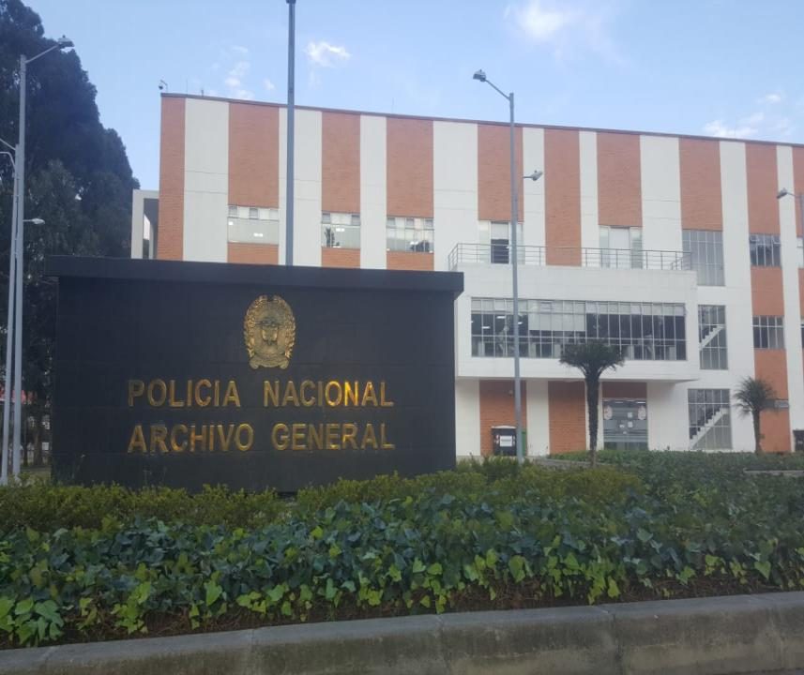
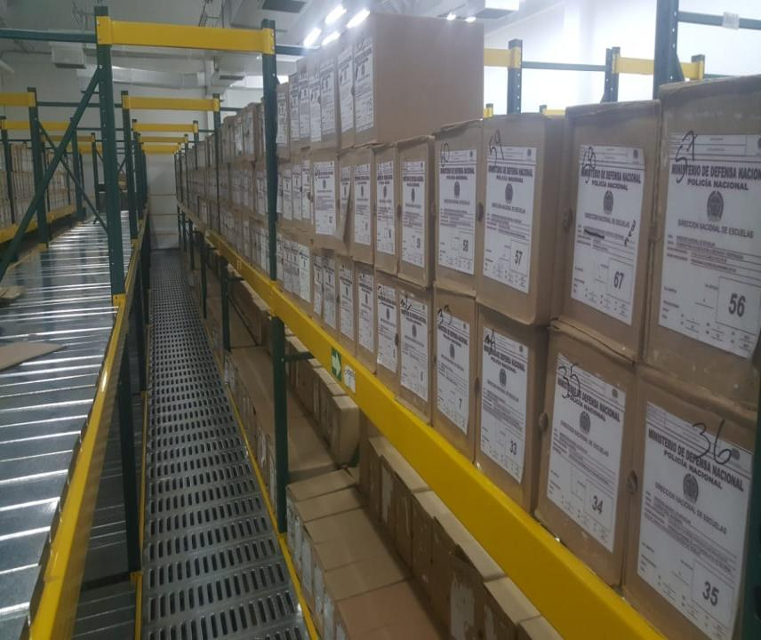
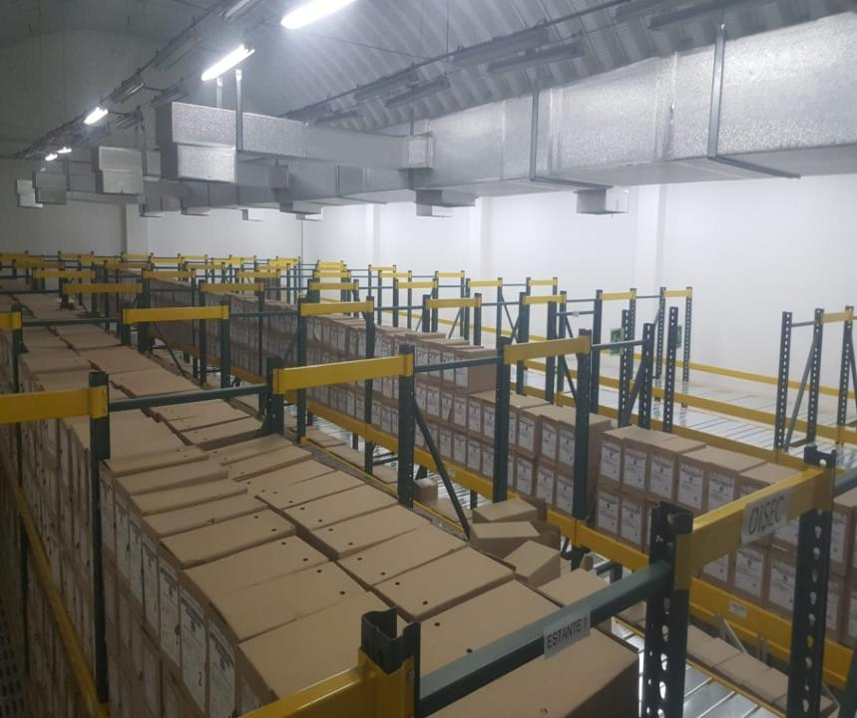
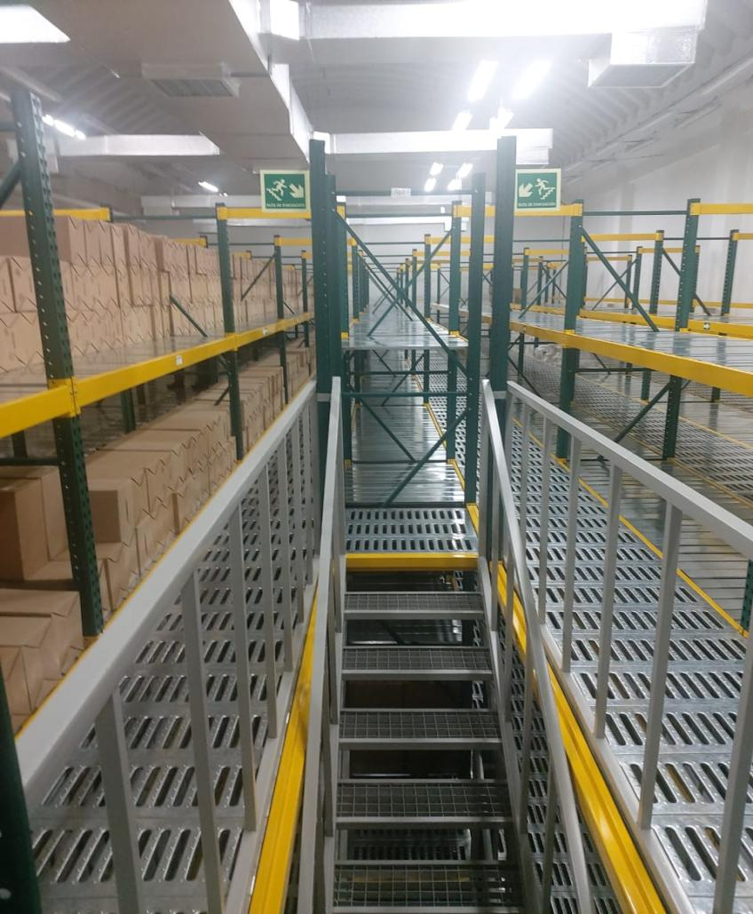

C. CARACTERÍSTICAS DE LA DOCUMENTACIÓN
IDENTIFICACIÓN DEL FONDO ACUMULDADO O DOCUMENTAL
UNIDAD POLICIAL |  |  |  |  |  |  |  |  |  |  | DEPENDENCIA PRODUCTORA:
ACERVO DOCUMENTAL
Fechas Extremas Acervo Documental |  |  |  |  |  | Cantidades de Unidades de Conservación Cajas |  | Cantidad Soporte Documental
Fecha Inicial |  | dia: | mes: | año: |  | No aplica |  | Archivo de Gestión | Papel (carpetas) | Análogo | Digital | Planos | Libros | Videos | Fotografías |  | Cintas |  | Microfilmes |  | Magnéticos y ópticos |  | Pergaminos
fecha final |  | dia: | mes: | año:
Fecha Inicial |  | dia: | mes: | año: |  | No aplica |  | Archivo Central | Papel (carpetas) | Análogo | Digital | Planos | Libros | Videos | Fotografías |  | Cintas |  | Microfilmes |  | Magnéticos y ópticos |  | Pergaminos
...
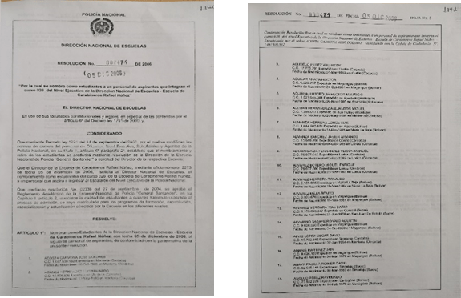
...
 |  |  |  |  |  |  | Clase de Archivo |  |  | Actividad |  |  | Evidencia |  |  | periodicidad |  |  |  |  | Observaciones
 |  |  |  |  |  |  | Archivo Central |  |  | Sensibilizaciones establecidas en el cronograma de capacitación |  |  | S-2021-000622-DINAE del 22/01/2021 |  |  | Trimestral |  |  |  |  | Las evidencias de las actividades establecidas para este programa, están descritas en la comunicación oficial S-2021-000622-DINAE
 |  |  |  |  |  |  | Archivo Central |  |  | Las actividades establecidas en el programa |  |  | S-2021-000622-DINAE del 22/01/2021 |  |  | Semestral |  |  |  |  | Las evidencias de las actividades establecidas para este programa, están descritas en la comunicación oficial S-2021-000622-DINAE
C. Saneamiento ambiental: desinfección, desratización y desinsectación |  |  |  |  |  |  | Archivo Central |  |  | Las actividades establecidas en el programa |  |  | S-2021-000622-DINAE del 22/01/2021 |  |  | Semestral |  |  |  |  | Las evidencias de las actividades establecidas para este programa, están descritas en la comunicación oficial S-2021-000622-DINAE
D. Monitoreo y control de condiciones ambientales |  |  |  |  |  |  | Archivo Central |  |  | Las actividades establecidas en el programa |  |  | S-2021-000622-DINAE del 22/01/2021 |  |  | Semestral |  |  |  |  | Las evidencias de las actividades establecidas para este programa, están descritas en la comunicación oficial S-2021-000622-DINAE
E. Almacenamiento y re-almacenamiento |  |  |  |  |  |  | Archivo Central |  |  | Las actividades establecidas en el programa |  |  | S-2021-000622-DINAE del 22/01/2021 |  |  | Semestral |  |  |  |  | Las evidencias de las actividades establecidas para este programa, están descritas en la comunicación oficial S-2021-000622-DINAE
F. Prevención de emergencias y atención de desastres. |  |  |  |  |  |  | Archivo Central |  |  | Las actividades establecidas en el programa |  |  | S-2021-000622-DINAE del 22/01/2021 |  |  | Semestral |  |  |  |  | Las evidencias de las actividades establecidas para este programa, están descritas en la comunicación oficial S-2021-000622-DINAE
PLAN DE CONSERVACIÓN PREVENTIVA
Programa |  |  |  |  |  |  | Clase de Archivo |  |  | Actividad |  |  | Evidencia |  |  | periodicidad |  |  |  |  | Observaciones
A. Preservación digital a largo plazo |  |  |  |  |  |  | Archivo de Gestión |  |  | Backup de información institucional |  |  | S-2021-000622-DINAE del 22/01/2021 |  |  | Semestral |  |  |  |  | Las evidencias de las actividades establecidas para este programa, están descritas en la comunicación oficial S-2021-000622-DINAE
EVIDENCIA FOTOGRÁFICA
SE DEBERÁ ANEXAR FOTOGRAFÍAS QUE DEN CUANTA DE LAS CONDICIONES DE ORGANIZACIÓN, ADMINISTRACIÓN, CUSTODIA Y CONSERVACIÓN DE LOS ACERVOS DOCUMENTALES
Plan de conservación de preventiva
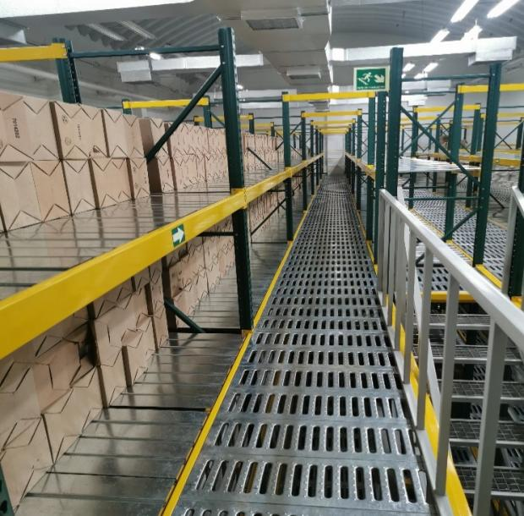
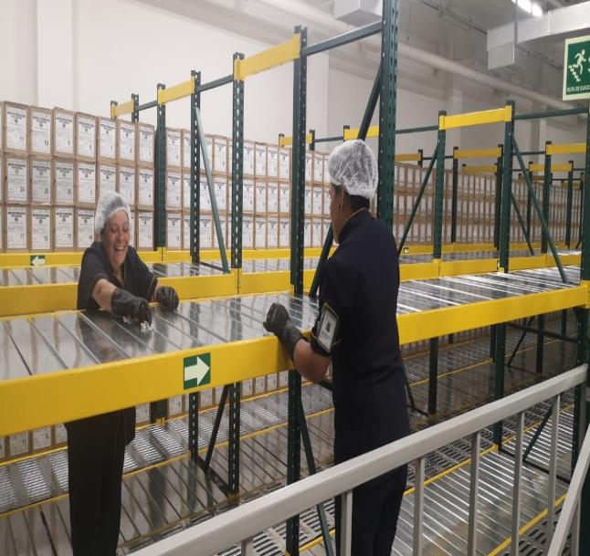
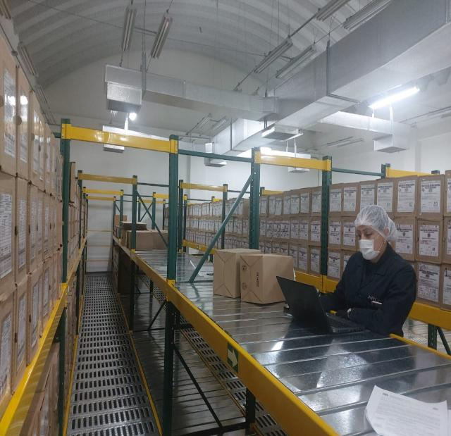
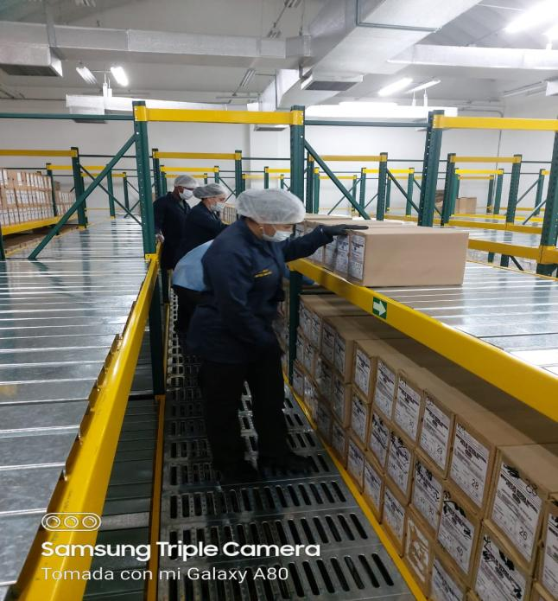
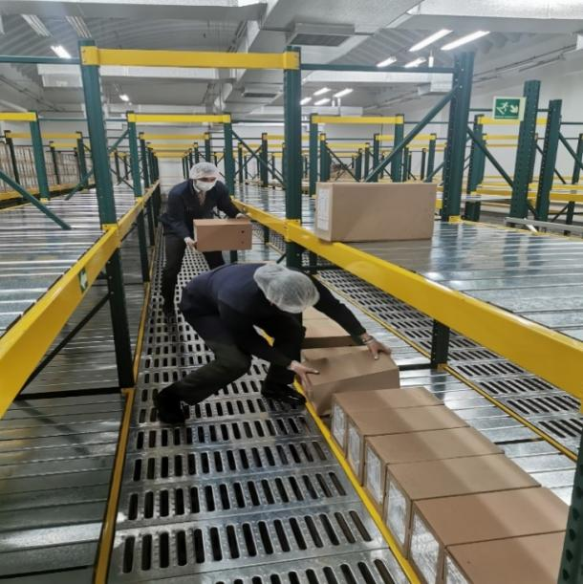

Fecha de Elaboración |  |  |  | 10 | 2 | 2021 |  | Fecha de Elaboración |  | 10 | 2 | 2021 |  |  |  | VISTO BUENO JEFE DE LA UNIDAD
Diagnostico Elaborado por: |  |  |  | It. OMAR EDUARDO SÁNCHEZ BARACALDO |  |  |  | Jefe Grupo de Gestión Documental: |  | Intendente OMAR EDUARDO SÁNCHEZ BARACALDO |  |  |  |  |  | Comandante de Unidad: |  | Brigadier General YACKELINE NAVARRO ORDOÑEZ
 |  |  |  |  |  |  |  |  |  |  |  |  |  |  |  |  | Directora Nacional de Escuelas

Firma |  |  |  |  |  |  |  | Firma |  |  |  |  |  |  |  |  | Firma

